상품제안서
카카오프렌즈 무선 블루투스 마우스 | 상품코드: S40482

 |  |  |  |  |  |  | 02-713-8555 | www.synergygift.co.kr
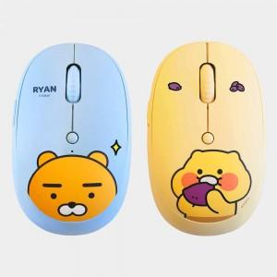

【상세/제작정보】 | 인쇄 불가 상품입니다.

【인쇄/포장옵션】 | 인쇄불가 / 포장불가능

【공급단가】 | 수량 | 10~ | 50~ | 100~ | 500~ | 1,000~
*VAT별도 | 라이언 | 30,000원 | 28,300원 | 27,800원 | 26,700원 | 26,500원
 | 춘식이 | 30,000원 | 28,300원 | 27,800원 | 26,700원 | 26,500원

【상품 URL】 | https://www.synergygift.co.kr:443/src/goods_detail.php?gdno=40482

